Таблицы переходов
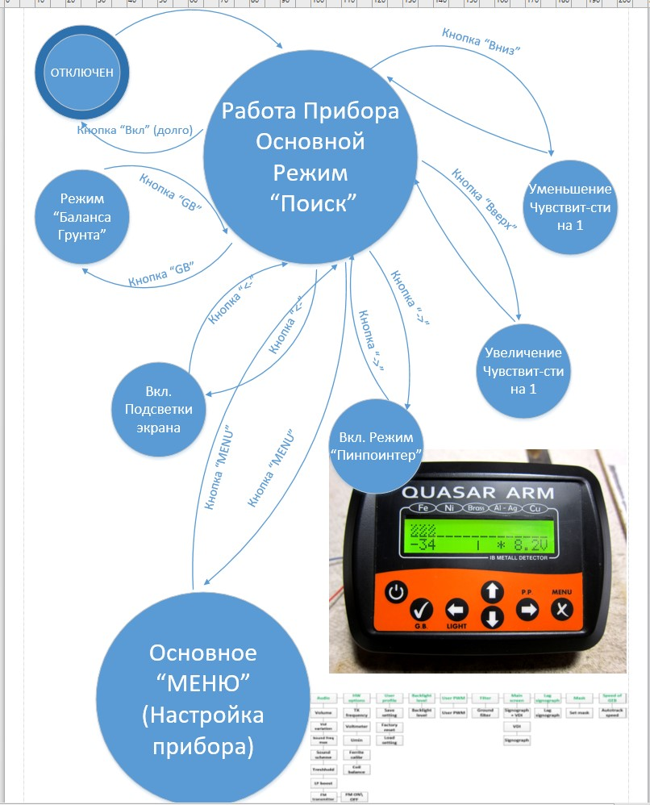
Металлоискатель с дискриминацией металлов "Quasar ARM"
Версия ПО 3.4

Опиасн реально работающий прибор, в разработке которого я принимал участие и который самостоятельно изготовил.
Точнее описана диаграмма состояний и переходов между основными режимами работы прибора.
Основное МЕНЮ описано в виде Use Case на следующей вкладке: Сценарии Использования

